Zestawienie ilościowo-wymiarowe
WYPOSAŻENIE MEBLOWE II ETAP – ODDZIAŁ DZIECIĘCY – proszę tabelę skorelować z rysunkami poniżej
 |  | w szt./mb. |  | Wymiary podano w [mm]
Lp. | Nazwa wyposażenia | DZIECIĘCY: 1 piętro strona lewa | SUMA | wymiary, które odczytano z projektu [mm]
1 | Krzesło szpitalne | 17 | 17 | wymiary szczegółowe określone w specyfikacji opisowej
2 | Taboret szpitalny metalowy, zmywalny | 16 | 16 | wymiary szczegółowe określone w specyfikacji opisowej
2a | Taboret medyczny obrotowy do badań podnoszony | 1 | 1 | wymiary szczegółowe określone w specyfikacji opisowej
3 | Wypoczynek rozkładany | 2 | 2 | wymiary szczegółowe określone w specyfikacji opisowej
4 | Biurko lekarskie / gabinetowe | 7 | 7 | wszystkie o wymiarach 1200x700x750 lub 1200x700x750
5 | Fotel obrotowy do biurka | 9 | 9 | wymiary szczegółowe określone w specyfikacji opisowej
6 | Stół prostokątny | 13 | 13 | Dziecięcy: stolik prostokątny (900x600x700) x3, stół prostokątny – przygotowanie butelek dla dzieci (1100x600x850) x1, stół jadalniany (800x800x850) x2, stół jadalniany (1200x600x850) x1, stolik prostokątny (850x600x850) x5, stolik kwadratowy (1000x1000x600?) x1
7 | Regał biurowy z drzwiczkami (zamykany) | 5 | 5 | wszystkie o wymiarach 750x400x1800-1900
8 | Regał metalowy magazynowy oraz regał na kaczki i baseny | 6 | 6 | wszystkie regały magazynowe metalowe o wymiarach 800x500x1800, a regały na baseny i kaczki o wymiarach 600x400x1600
9 | Regał biurowy (otwarty) | 3 | 3 | wszystkie o wymiarach 500x400x1800
10 | Zabudowa meblowa szafkowa podblatowa – szafki stojące z blatem [mb] | 8.9 | 8.9 | ZABUDOWA 1, 2, 3, 4 jak przedstawiono na schematach poniżej
10a | Zabudowa meblowa – szafki wiszące nadblatowe [mb] | 7 | 7 | ZABUDOWA 1-1, 3-1, 4-1 jak przedstawiono na schematach poniżej
11 | Szafy i szafki meblowe (na ubrania, w zabudowie, na akta, na naczynia, pod zlew) | 5 | 5 | Dziecięcy: szatniana na ubrania (600x500x1800) x3, szafka kuchenna na naczynia z blatem (600x600x830) x1, Szafa z półkami zamykana przesuwnie w zabudowie (1000x435x830) x1
12 | Szafa lekarska przeszklona 1-drzwiowa | 4 | 4 | Dziecięcy: (600x470x1800) x4
13 | Szafka z blatem pod przewijak lub wagę | 9 | 9 | wszystkie o wymiarach 800x600x830
14 | Szafka pod wanienkę | 9 | 9 | wszystkie o wymiarach 800x600x830
15 | Biurko loży pielęgniarskiej z nadstawką | 1 | 1 | wszystkie o wymiarach 1600x700x850
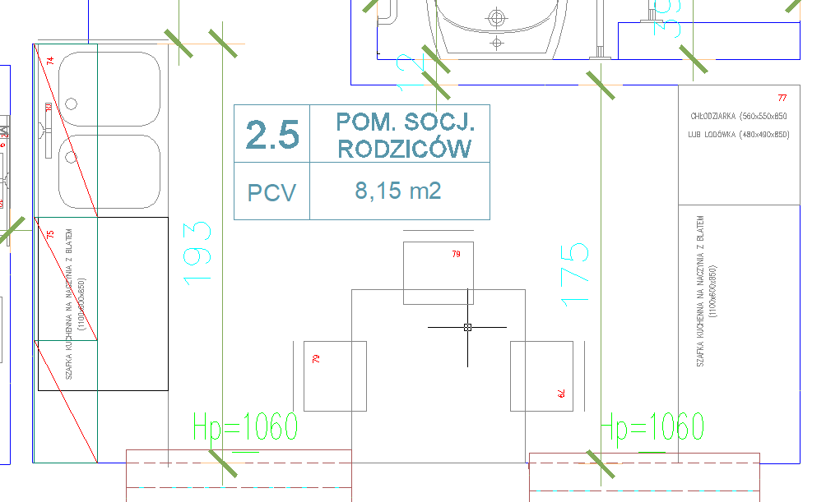
 | ODDZIAŁ DZIECIĘCY – II ETAP

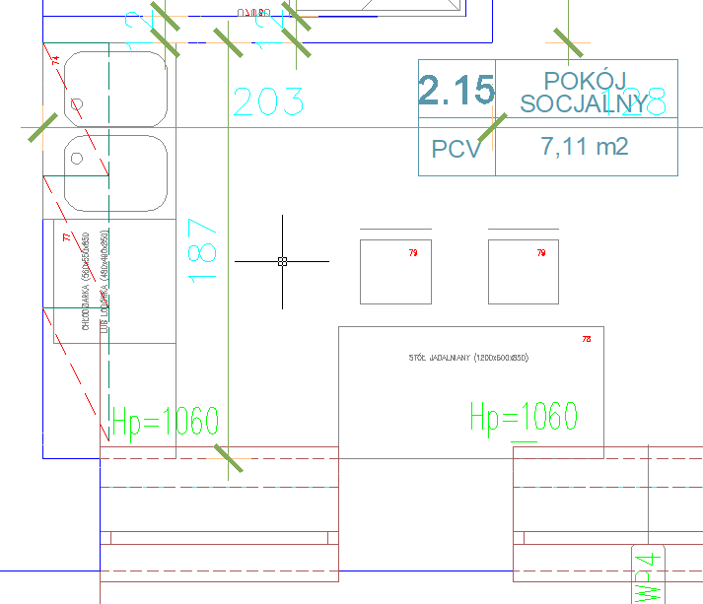
 |  |  |  | ZABUDOWA 1: pomieszczenie socjalne rodziców 2.5 Szafki stojące podblatowe z blatem z wycięciem pod zlew 2-komorowy ~ 1,9 m
 |  |  |  | ZABUDOWA 1-1: Szafki wiszące nadblatowe ~ 1,9 m

 |  |  |  | ZABUDOWA 2: pokój socjalny 2.15 Szafki stojące podblatowe (z wycięciem pod zlew 2-komorowy, w tym również zabudowa chłodziarki) ~ 1,9m

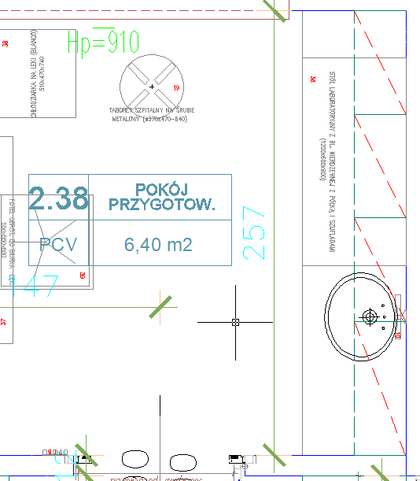

 |  |  |  | ZABUDOWA 3: pokój przygotowawczy 2.38 Szafki stojące podblatowe z blatem z wycięciem pod zlewozmywak ~ 2,6m (3 x szafka 60 cm, 1x szafka 80 cm)
 |  |  |  | ZABUDOWA 3-1: szafki wiszące nadblatowe ~ 2,6m (3 x szafka 60 cm, 1x szafka 80 cm)

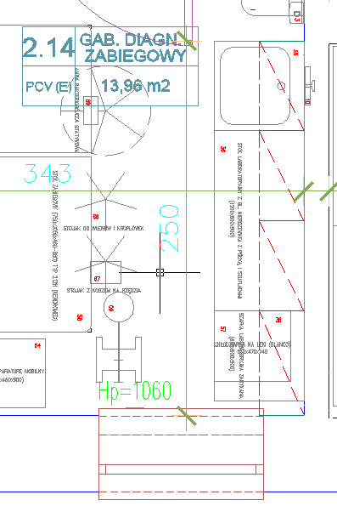

 |  |  |  | ZABUDOWA 4: gabinet diagnostyczno-zabiegowy 2.14 Szafki stojące podblatowe z blatem z wycięciem pod zlewozmywak ~ 2,5m (3 x szafka 60cm, 1x szafka 70cm)
 |  |  |  | ZABUDOWA 4-1: szafki wiszące nadblatowe ~ 2,5m (3 x szafka 60cm, 1x szafka 70cm)

